支払条件
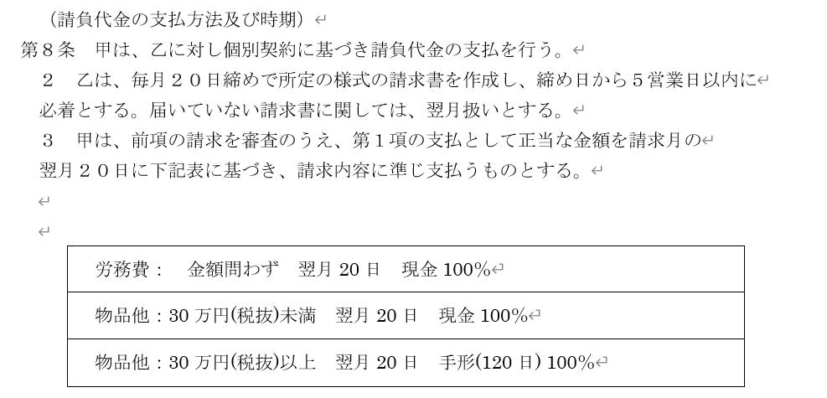

請求書様式（労務）
請求書（労務）

タグチ工業株式会社 御中 |  |  |  |  |  | 2021年 〇月 20日

会社名：
住所：
電話番号：
FAX番号：
※振込先
銀 行 名 ：
支 店 名 ：
預金科目 ：
口座番号 ：
口座名義 ：
※手形送付先 ：
※『でんさい』ご利用の場合、福岡本社総務部までお願いします。
TEL 092-291-8394

 | ¥0

※現場名
↑ＪＶ名の記載もお願いいたします。
※支払条件

※現場名毎にシート１枚の作成でお願いいたします。

納入日 | 品 名 | 数量 | 単位 | 単価 | 価 格 | 注文書番号 | 備考
 |  |  |  |  | 0

【備考】
請求書の郵送先は下記でお願いします。
〒812-0029
福岡市博多区古門戸町3-1 田口ビル 総務部 宛
TEL：092-291-8394 Fax：092-291-8399

小計（税抜） |  |  |  |  | 0
消費税 |  |  |  |  | 0
合計（税込） |  |  |  |  | 0

